VH-1
TÍNH TOÁN TƯỜNG TẦNG CHẮN KHU TƯỞNG NIỆM |  |  |  |  |  |  |  |  |  | V
Cấu kiện: |  | VH-1 |  |  |  | Tiêu chuẩn: | TCVN 5574:2018 |  |  |  |  | M¸c | 200 | B20 | B22.5 | B25 | B30 | 500 | 600 |  |  | C-I | C-II | CB500-V | C-IV | CB400-V
Vật liệu |  |  |  |  |  |  |  |  |  |  |  | Rb | 8.5 | 11.5 | 13 | 14.5 | 17 | 22 | 25 |  | Rs | 225 | 280 | 435 | 510 | 350
 | Bê tông cấp bền: |  | B20 |  | Rb = | 11.5 | MPa |  |  |  |  | Rbt | 0.75 | 0.9 | 1 | 1.05 | 1.2 | 1.4 | 1.45 |  | Rsw | 175 | 225 | 290 | 405 | 350
 | Cốt thép mác: |  | CB400-V |  | Rs = | 350 | MPa |  |  |  |  | B | 15 | 20 | 22.5 | 25 | 30 | 40 | 45 |  | Es | 21 | 21 | 20 | 19 | 20 | x104MPa
Hình học |  |  |  |  |  |  |  |  |  |  |  | Eb | 23 | 27 | 29 | 30 | 32.5 | 36 | 37.5 | x103 MPa | Rsc | 225 | 280 | 430 | 450 | 280
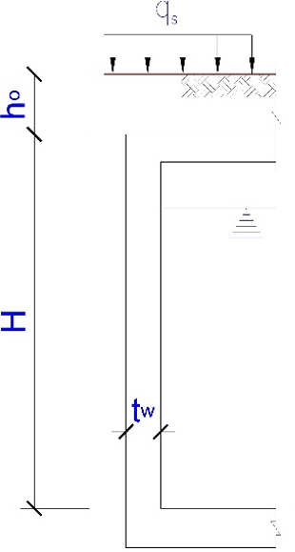
 |  |  | Chiều cao tường hầm trong đất: |  |  |  | H = | 3.5 | m
 |  |  | Chiều sâu từ mặt đất đến sàn mái hầm: |  |  |  | ho = | 0.9 | m

 |  |  | Chiều dày tường hầm đoạn trên: |  |  |  | tw = | 400 | mm
 |  |  | Chiều dày tường hầm đoạn dưới: |  |  |  | tw = | 400 | mm
 |  |  | Chiều dày lớp bêtông bảo vệ cốt thép: |  |  |  |  | 40 | mm

 |  |  | Tải trọng phân bố đều trên mặt đất: |  |  |  | qs = | 20 | kN/m2
 |  |  | Đất lấp xung quanh:
 |  |  |  | Trọng lượng riêng: |  |  | γ = | 18.7 | kN/m3
 |  |  |  | Góc ma sát trong tính toán: |  |  | φ = | 10 | o

Tác động của áp lực ngang đất lên mặt ngoài tường hầm
 | Các tải trọng tiêu chuẩn:
 | qe1 = Koqs = |  |  | 16.5 | kN/m2
 | qe2 = KoγH + Koqs = |  |  | 70.6 | kN/m2
$$K_{o}=1−sinφ=$$
 | với Ko - Hệ số áp lực đất tĩnh |  |  |  |  | 0.826

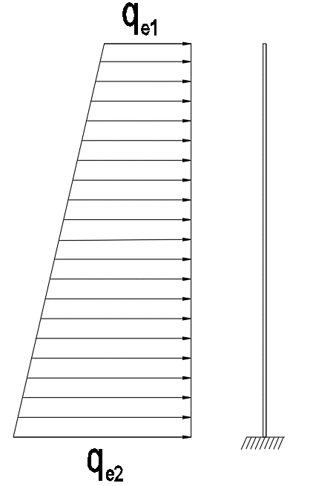

Nội lực trong tường hầm
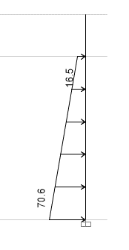
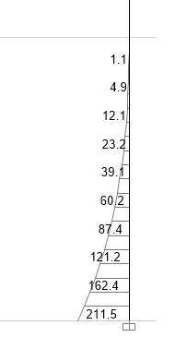

1

2

 |  | Tải trọng (kN/m) |  |  |  | Momen (kN.m)

Tính toán cốt thép dọc
 | Dựa vào từng moment để tính cốt thép tương ứng theo: (với b=1m)
$$A_{s}=\frac{M}{R_{s}\text{ζ} h_{o}} \text{ζ}\text{=0,5}\left(1+\sqrt{1−2α_{m}}\right) α_{m}=\frac{M}{R_{b}bh_{o}^{2}} h_{0}=h−a h=t_{w}$$

 |  | Mặt trong |  | Mặt ngoài
Vị trí |  | 1 | 2 | 1 | 2 |  |  |  |  |  | a | 49 | 49
Tiết diên (mm) |  | 400 | 500 | 400 | 400
M (kNm/m) |  | 0.0 | 0.0 | 62.0 | 211.5 |  |  |  |  |  | ho | 351 | 351
As (cm2/m) |  | 0.0 | 0.0 | 5.2 | 18.7 |  |  |  |  |  | αm | 0.000 | 0.000 | 0.044 | 0.149
 | Φ18 | - | - | a493 | a136 |  |  |  |  |  | ζ | 1.000 | 1.000 | 0.978 | 0.919
 |  | (Khoảng cách tối đa theo tính toán -mm) |  |  |  |  |  |  |  |  | mm2 | 254
 | Kết luận: Bố trí mặt ngoài d18a100; mặt trong d16a200

VH-2
TÍNH TOÁN TƯỜNG TẦNG HẦM |  |  |  |  |  |  |  |  |  | V
Cấu kiện: |  | VH-2 |  |  |  | Tiêu chuẩn: | TCVN 5574:2018 |  |  |  |  | M¸c | 200 | 250 | 300 | 350 | B30 | 500 | 600 |  |  | C-I | C-II | CB500-V | C-IV | CB400-V
Vật liệu |  |  |  |  |  |  |  |  |  |  |  | Rb | 8.5 | 11.5 | 13 | 14.5 | 17 | 22 | 25 |  | Rs | 225 | 280 | 435 | 510 | 350
 | Bê tông cấp bền: |  | B30 |  | Rb = | 17 | MPa |  |  |  |  | Rbt | 0.75 | 0.9 | 1 | 1.05 | 1.2 | 1.4 | 1.45 |  | Rsw | 175 | 225 | 290 | 405 | 350
 | Cốt thép mác: |  | CB400-V |  | Rs = | 350 | MPa |  |  |  |  | B | 15 | 20 | 22.5 | 25 | 30 | 40 | 45 |  | Es | 21 | 21 | 20 | 19 | 20 | x104MPa
Hình học |  |  |  |  |  |  |  |  |  |  |  | Eb | 23 | 27 | 29 | 30 | 32.5 | 36 | 37.5 | x103 MPa | Rsc | 225 | 280 | 430 | 450 | 280
 |  |  | Chiều cao tường hầm trong đất: |  |  |  | H = | 6.8 | m
 |  |  | Chiều cao tầng hầm 1: |  |  |  | h1 = | 3.8 | m
 |  |  | Chiều cao tầng hầm 2: |  |  |  | h2 = | 3 | m
 |  |  | Chiều sâu từ mặt đất đến sàn mái hầm: |  |  |  | ho = | 0.9 | m
 |  |  | Chiều dày tường hầm: |  |  |  | tw = | 400 | mm
 |  |  | Chiều dày lớp bêtông bảo vệ cốt thép: |  |  |  |  | 35 | mm

 |  |  | Tải trọng phân bố đều trên mặt đất: |  |  |  | qs = | 20 | kN/m2
 |  |  | Đất lấp xung quanh:
 |  |  |  | Trọng lượng riêng: |  |  | γ = | 18.7 | kN/m3
 |  |  |  | Góc ma sát trong tính toán: |  |  | φ = | 19.5 | o

Tác động của áp lực ngang đất lên mặt ngoài tường hầm
 | Các tải trọng tiêu chuẩn:
 | qe1 = Koγho + Koqs = |  |  | 24.5 | kN/m2
 | qe2 = Koγ(ho + H) + Koqs = |  |  | 109.2 | kN/m2
$$K_{o}=1−sinφ=$$
 | với Ko - Hệ số áp lực đất tĩnh |  |  |  |  | 0.666
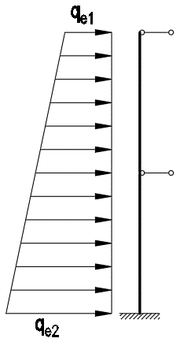

Nội lực trong tường hầm
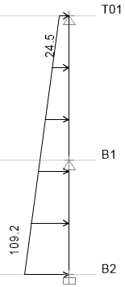
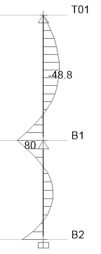

 |  | Tải trọng |  |  |  | Momen

Tính toán cốt thép dọc
 | Dựa vào từng moment để tính cốt thép tương ứng theo: (với b=1m)
$$A_{s}=\frac{M}{R_{s}\text{ζ} h_{o}} \text{ζ}\text{=0,5}\left(1+\sqrt{1−2α_{m}}\right) α_{m}=\frac{M}{R_{b}bh_{o}^{2}} h_{0}=h−a h=t_{w}$$

 |  | Mặt trong |  | Mặt ngoài
Tầng |  | B2 | B1 | B2 | B1 |  |  |  |  |  | a | 43
M (kNm/m) |  | 30.1 | 48.8 | 63.4 | 80.0 |  |  |  |  |  | ho | 357
As (cm2/m) |  | 2.4 | 4.0 | 5.2 | 6.5 |  |  |  |  |  | αm | 0.014 | 0.023 | 0.029 | 0.037
 | Φ16 | a829 | a509 | a390 | a308 |  |  |  |  |  | ζ | 0.993 | 0.989 | 0.985 | 0.981
 |  | (Khoảng cách tối đa theo tính toán -mm) |  |  |  |  |  |  |  |  | mm2 | 201

Tuong Ham (2)
TÍNH TOÁN TƯỜNG TẦNG HẦM |  |  |  |  |  |  |  |  |  | V
Cấu kiện: |  | VH-2 |  |  |  | Tiêu chuẩn: | TCVN 5574:2018 |  |  |  |  | M¸c | 200 | 250 | 300 | 350 | B30 | 500 | 600 |  |  | C-I | C-II | CB500-V | C-IV | CB400-V
Vật liệu |  |  |  |  |  |  |  |  |  |  |  | Rb | 8.5 | 11.5 | 13 | 14.5 | 17 | 22 | 25 |  | Rs | 225 | 280 | 435 | 510 | 350
 | Bê tông cấp bền: |  | B30 |  | Rb = | 17 | MPa |  |  |  |  | Rbt | 0.75 | 0.9 | 1 | 1.05 | 1.2 | 1.4 | 1.45 |  | Rsw | 175 | 225 | 290 | 405 | 350
 | Cốt thép mác: |  | CB400-V |  | Rs = | 350 | MPa |  |  |  |  | B | 15 | 20 | 22.5 | 25 | 30 | 40 | 45 |  | Es | 21 | 21 | 20 | 19 | 20 | x104MPa
Hình học |  |  |  |  |  |  |  |  |  |  |  | Eb | 23 | 27 | 29 | 30 | 32.5 | 36 | 37.5 | x103 MPa | Rsc | 225 | 280 | 430 | 450 | 280
 |  |  | Chiều cao tường hầm trong đất: |  |  |  | H = | 6 | m
 |  |  | Chiều sâu từ mặt đất đến sàn mái hầm: |  |  |  | ho = | 0 | m
 |  |  | Chiều dày tường hầm: |  |  |  | tw = | 400 | mm
 |  |  | Chiều dày lớp bêtông bảo vệ cốt thép: |  |  |  |  | 35 | mm

 |  |  | Tải trọng phân bố đều trên mặt đất: |  |  |  | qs = | 20 | kN/m2
 |  |  | Đất lấp xung quanh:
 |  |  |  | Trọng lượng riêng: |  |  | γ = | 19.2 | kN/m3
 |  |  |  | Góc ma sát trong tính toán: |  |  | φ = | 31.5 | o

Tác động của áp lực ngang đất lên mặt ngoài tường hầm
 | Các tải trọng tiêu chuẩn:
 | qe1 = Koγho + Koqs = |  |  | 9.6 | kN/m2
 | qe2 = Koγ(ho + H) + Koqs = |  |  | 64.6 | kN/m2
$$K_{o}=1−sinφ=$$
 | với Ko - Hệ số áp lực đất tĩnh |  |  |  |  | 0.478
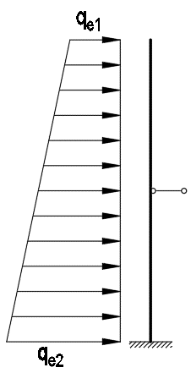

Nội lực trong tường hầm
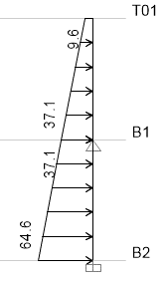
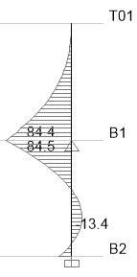

 |  | Tải trọng |  |  |  | Momen

Tính toán cốt thép dọc
 | Dựa vào từng moment để tính cốt thép tương ứng theo: (với b=1m)
$$A_{s}=\frac{M}{R_{s}\text{ζ} h_{o}} \text{ζ}\text{=0,5}\left(1+\sqrt{1−2α_{m}}\right) α_{m}=\frac{M}{R_{b}bh_{o}^{2}} h_{0}=h−a h=t_{w}$$

 |  | Mặt trong |  | Mặt ngoài
Tầng |  | B2 | B1 | B2 | B1 |  |  |  |  |  | a | 43
M (kNm/m) |  | 13.4 | 0.0 | 16.3 | 84.5 |  |  |  |  |  | ho | 357
As (cm2/m) |  | 1.1 | 0.0 | 1.3 | 6.9 |  |  |  |  |  | αm | 0.006 | 0.000 | 0.008 | 0.039
 | Φ16 | a1869 | - | a1535 | a291 |  |  |  |  |  | ζ | 0.997 | 1.000 | 0.996 | 0.980
 |  | (Khoảng cách tối đa theo tính toán -mm) |  |  |  |  |  |  |  |  | mm2 | 201

Tuong Ham (3)
TÍNH TOÁN TƯỜNG TẦNG HẦM |  |  |  |  |  |  |  |  |  | V
Cấu kiện: |  | VH-3 |  |  |  | Tiêu chuẩn: | TCVN 5574:2018 |  |  |  |  | M¸c | 200 | 250 | 300 | 350 | B30 | 500 | 600 |  |  | C-I | C-II | CB500-V | C-IV | CB400-V
Vật liệu |  |  |  |  |  |  |  |  |  |  |  | Rb | 8.5 | 11.5 | 13 | 14.5 | 17 | 22 | 25 |  | Rs | 225 | 280 | 435 | 510 | 350
 | Bê tông cấp bền: |  | B30 |  | Rb = | 17 | MPa |  |  |  |  | Rbt | 0.75 | 0.9 | 1 | 1.05 | 1.2 | 1.4 | 1.45 |  | Rsw | 175 | 225 | 290 | 405 | 350
 | Cốt thép mác: |  | CB400-V |  | Rs = | 350 | MPa |  |  |  |  | B | 15 | 20 | 22.5 | 25 | 30 | 40 | 45 |  | Es | 21 | 21 | 20 | 19 | 20 | x104MPa
Hình học |  |  |  |  |  |  |  |  |  |  |  | Eb | 23 | 27 | 29 | 30 | 32.5 | 36 | 37.5 | x103 MPa | Rsc | 225 | 280 | 430 | 450 | 280
 |  |  | Chiều cao tường hầm trong đất: |  |  |  | H = | 6 | m
 |  |  | Chiều sâu từ mặt đất đến sàn mái hầm: |  |  |  | ho = | 0 | m
 |  |  | Chiều dày tường hầm: |  |  |  | tw = | 400 | mm
 |  |  | Chiều dày lớp bêtông bảo vệ cốt thép: |  |  |  |  | 35 | mm

 |  |  | Tải trọng phân bố đều trên mặt đất: |  |  |  | qs = | 20 | kN/m2
 |  |  | Đất lấp xung quanh:
 |  |  |  | Trọng lượng riêng: |  |  | γ = | 19.2 | kN/m3
 |  |  |  | Góc ma sát trong tính toán: |  |  | φ = | 31.5 | o

Tác động của áp lực ngang đất lên mặt ngoài tường hầm
 | Các tải trọng tiêu chuẩn:
 | qe1 = Koγho + Koqs = |  |  | 9.6 | kN/m2
 | qe2 = Koγ(ho + H) + Koqs = |  |  | 64.6 | kN/m2
$$K_{o}=1−sinφ=$$
 | với Ko - Hệ số áp lực đất tĩnh |  |  |  |  | 0.478
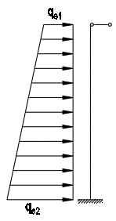

Nội lực trong tường hầm
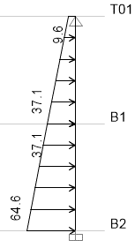
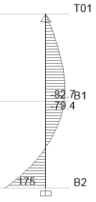

 |  | Tải trọng |  |  |  | Momen

Tính toán cốt thép dọc
 | Dựa vào từng moment để tính cốt thép tương ứng theo: (với b=1m)
$$A_{s}=\frac{M}{R_{s}\text{ζ} h_{o}} \text{ζ}\text{=0,5}\left(1+\sqrt{1−2α_{m}}\right) α_{m}=\frac{M}{R_{b}bh_{o}^{2}} h_{0}=h−a h=t_{w}$$

 |  | Mặt trong |  | Mặt ngoài
Tầng |  | B2 | B1 | B2 | B1 |  |  |  |  |  | a | 43
M (kNm/m) |  | 79.4 | 82.7 | 175.0 | 0.0 |  |  |  |  |  | ho | 357
As (cm2/m) |  | 6.5 | 6.8 | 14.6 | 0.0 |  |  |  |  |  | αm | 0.037 | 0.038 | 0.081 | 0.000
 | Φ16 | a310 | a298 | a138 | - |  |  |  |  |  | ζ | 0.981 | 0.981 | 0.958 | 1.000
 |  | (Khoảng cách tối đa theo tính toán -mm) |  |  |  |  |  |  |  |  | mm2 | 201

Tuong Ham (5)
TÍNH TOÁN TƯỜNG TẦNG HẦM |  |  |  |  |  |  |  |  |  | V
Cấu kiện: |  | VH-5 |  |  |  | Tiêu chuẩn: | TCVN 5574:2018 |  |  |  |  | M¸c | 200 | 250 | 300 | 350 | B30 | 500 | 600 |  |  | C-I | C-II | CB500-V | C-IV | CB400-V
Vật liệu |  |  |  |  |  |  |  |  |  |  |  | Rb | 8.5 | 11.5 | 13 | 14.5 | 17 | 22 | 25 |  | Rs | 225 | 280 | 435 | 510 | 350
 | Bê tông cấp bền: |  | B30 |  | Rb = | 17 | MPa |  |  |  |  | Rbt | 0.75 | 0.9 | 1 | 1.05 | 1.2 | 1.4 | 1.45 |  | Rsw | 175 | 225 | 290 | 405 | 350
 | Cốt thép mác: |  | CB400-V |  | Rs = | 350 | MPa |  |  |  |  | B | 15 | 20 | 22.5 | 25 | 30 | 40 | 45 |  | Es | 21 | 21 | 20 | 19 | 20 | x104MPa
Hình học |  |  |  |  |  |  |  |  |  |  |  | Eb | 23 | 27 | 29 | 30 | 32.5 | 36 | 37.5 | x103 MPa | Rsc | 225 | 280 | 430 | 450 | 280
 |  |  | Chiều cao tường hầm trong đất: |  |  |  | H = | 8.5 | m
 |  |  | Chiều sâu từ mặt đất đến sàn mái hầm: |  |  |  | ho = | 0 | m
 |  |  | Chiều dày tường hầm: |  |  |  | tw = | 400 | mm
 |  |  | Chiều dày lớp bêtông bảo vệ cốt thép: |  |  |  |  | 35 | mm

 |  |  | Tải trọng phân bố đều trên mặt đất: |  |  |  | qs = | 20 | kN/m2
 |  |  | Đất lấp xung quanh:
 |  |  |  | Trọng lượng riêng: |  |  | γ = | 19.2 | kN/m3
 |  |  |  | Góc ma sát trong tính toán: |  |  | φ = | 31.5 | o

Tác động của áp lực ngang đất lên mặt ngoài tường hầm
 | Các tải trọng tiêu chuẩn:
 | qe1 = Koγho + Koqs = |  |  | 9.6 | kN/m2
 | qe2 = Koγ(ho + H) + Koqs = |  |  | 87.5 | kN/m2
$$K_{o}=1−sinφ=$$
 | với Ko - Hệ số áp lực đất tĩnh |  |  |  |  | 0.478

Nội lực trong tường hầm
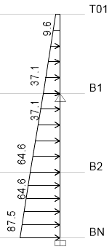
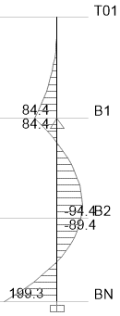

 |  | Tải trọng |  |  |  | Momen
Tính toán cốt thép dọc
 | Dựa vào từng moment để tính cốt thép tương ứng theo: (với b=1m)
$$A_{s}=\frac{M}{R_{s}\text{ζ} h_{o}} \text{ζ}\text{=0,5}\left(1+\sqrt{1−2α_{m}}\right) α_{m}=\frac{M}{R_{b}bh_{o}^{2}} h_{0}=h−a h=t_{w}$$

 |  | Mặt trong |  | Mặt ngoài
Tầng |  | BN | B1 | BN | B1 |  |  |  |  |  | a | 43
M (kNm/m) |  | 94.4 | 0.0 | 199.3 | 84.4 |  |  |  |  |  | ho | 357
As (cm2/m) |  | 7.7 | 0.0 | 16.8 | 6.9 |  |  |  |  |  | αm | 0.044 | 0.000 | 0.092 | 0.039
 | Φ16 | a260 | - | a120 | a292 |  |  |  |  |  | ζ | 0.978 | 1.000 | 0.952 | 0.980
 |  | (Khoảng cách tối đa theo tính toán -mm) |  |  |  |  |  |  |  |  | mm2 | 201

Tuong Ham (4)
TÍNH TOÁN TƯỜNG TẦNG HẦM |  |  |  |  |  |  |  |  |  | V
Cấu kiện: |  | VH-4 |  |  |  | Tiêu chuẩn: | TCVN 5574:2018 |  |  |  |  | M¸c | 200 | 250 | 300 | 350 | B30 | 500 | 600 |  |  | C-I | C-II | CB500-V | C-IV | CB400-V
Vật liệu |  |  |  |  |  |  |  |  |  |  |  | Rb | 8.5 | 11.5 | 13 | 14.5 | 17 | 22 | 25 |  | Rs | 225 | 280 | 435 | 510 | 350
 | Bê tông cấp bền: |  | B30 |  | Rb = | 17 | MPa |  |  |  |  | Rbt | 0.75 | 0.9 | 1 | 1.05 | 1.2 | 1.4 | 1.45 |  | Rsw | 175 | 225 | 290 | 405 | 350
 | Cốt thép mác: |  | CB400-V |  | Rs = | 350 | MPa |  |  |  |  | B | 15 | 20 | 22.5 | 25 | 30 | 40 | 45 |  | Es | 21 | 21 | 20 | 19 | 20 | x104MPa
Hình học |  |  |  |  |  |  |  |  |  |  |  | Eb | 23 | 27 | 29 | 30 | 32.5 | 36 | 37.5 | x103 MPa | Rsc | 225 | 280 | 430 | 450 | 280
 |  |  | Chiều cao tường hầm trong đất: |  |  |  | H = | 8.5 | m
 |  |  | Chiều sâu từ mặt đất đến sàn mái hầm: |  |  |  | ho = | 0 | m
 |  |  | Chiều dày tường hầm: |  |  |  | tw = | 400 | mm
 |  |  | Chiều dày lớp bêtông bảo vệ cốt thép: |  |  |  |  | 35 | mm

 |  |  | Tải trọng phân bố đều trên mặt đất: |  |  |  | qs = | 20 | kN/m2
 |  |  | Đất lấp xung quanh:
 |  |  |  | Trọng lượng riêng: |  |  | γ = | 19.2 | kN/m3
 |  |  |  | Góc ma sát trong tính toán: |  |  | φ = | 31.5 | o

Tác động của áp lực ngang đất lên mặt ngoài tường hầm
 | Các tải trọng tiêu chuẩn:
 | qe1 = Koγho + Koqs = |  |  | 9.6 | kN/m2
 | qe2 = Koγ(ho + H) + Koqs = |  |  | 87.5 | kN/m2
$$K_{o}=1−sinφ=$$
 | với Ko - Hệ số áp lực đất tĩnh |  |  |  |  | 0.478

Nội lực trong tường hầm
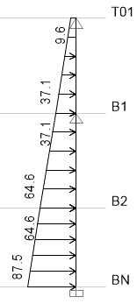
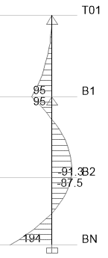

 |  | Tải trọng |  |  |  | Momen
Tính toán cốt thép dọc
 | Dựa vào từng moment để tính cốt thép tương ứng theo: (với b=1m)
$$A_{s}=\frac{M}{R_{s}\text{ζ} h_{o}} \text{ζ}\text{=0,5}\left(1+\sqrt{1−2α_{m}}\right) α_{m}=\frac{M}{R_{b}bh_{o}^{2}} h_{0}=h−a h=t_{w}$$

 |  | Mặt trong |  | Mặt ngoài
Tầng |  | BN | B1 | BN | B1 |  |  |  |  |  | a | 43
M (kNm/m) |  | 91.3 | 0.0 | 194.0 | 95.0 |  |  |  |  |  | ho | 357
As (cm2/m) |  | 7.5 | 0.0 | 16.3 | 7.8 |  |  |  |  |  | αm | 0.042 | 0.000 | 0.090 | 0.044
 | Φ16 | a269 | - | a123 | a259 |  |  |  |  |  | ζ | 0.978 | 1.000 | 0.953 | 0.978
 |  | (Khoảng cách tối đa theo tính toán -mm) |  |  |  |  |  |  |  |  | mm2 | 201

